0.목차
산책 기획서 목차

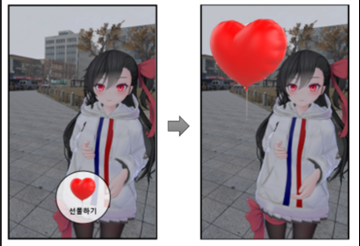

 |  |  |  |  | 담당자: | 김효진
 |  |  |  |  |  | 김동열

 | 1 | 산책

 | 1.1 | 선물 | & | gift

 | 1.2 | 캐릭터

 | 1.3 | 카메라

1.산책
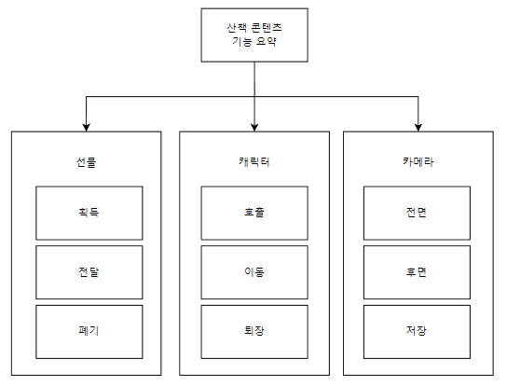
산책 콘텐츠 요약

 | 기획 의도

a. | 유저의 총 플레이 타임을 높이기 위한 콘텐츠가 필요
b. | 메인 콘텐츠만으로는 단순해지는 게임 플레이를 한층 더 복합적으로 구성하기 위함

 | 정의

▶ | 개념
a. | <연애는 처음이라서>의 서브 콘텐츠. 메인 콘텐츠인 '스토리 모드' 외의 호감도와 코인을 획득할 수 있다.
b. | 산책 모드에선 '스토리 모드'와 달리 유저가 자유롭게 돌아다니며 선물을 구매/획득/전달할 수 있고 캐릭터와 사진도 찍을 수 있다.
c. | 산책 중에는 '스토리 모드'를 실행할 수 없고, 반대도 불가능하다.

▶ | 진입 방식
 | 메인화면 - 산책 클릭

▶ | 플레이 방식
a. | 플레이어는 각 지정된 포인트에서 선물을 획득/구매하고 캐릭터를 호출하여 전달한다.
b. | 선물을 전달하면 호감도를 획득할 수 있으며, 특정 지점에는 코인도 획득 가능하다.
c. | 캐릭터가 호출되어 있다면 함께 사진도 촬영할 수 있다.

 | 기능

▶ | 선물
 | 특정 지점을 돌아다니며 선물을 획득할 수 있고 인벤토리에 보관되며 캐릭터에게 전달할 수 있다.
 | 조건에 따라 코인과 호감도를 획득한다.

▶ | 캐릭터
 | 산책모드에서 캐릭터를 직접 호출/퇴장 시킬 수 있다. 호출된 캐릭터는 플레이어와 함께 이동한다.

▶ | 카메라
 | 전면/후면 카메라로 캐릭터와 함께 사진을 찍을 수 있다.

1.1.선물
선물 시스템

 | 기획의도

 | 서브 콘텐츠에서도 VPS 연출을 보여주기 위한 시스템
 | 호감도와 코인을 획득하기 위한 서브 콘텐츠 제공

 | 전체 기능

a. | 산책모드에서만 선물을 무료 획득/유료 구매할 수 있고 인벤토리에 보관한다.
b. | 획득/구매한 선물은 인벤토리를 통해 캐릭터에게 전달하거나 폐기할 수 있다.
c. | 선물을 캐릭터에 전달하면 Like/Hate를 판단해 호감도가 상승하거나 하락하게 된다.
d. | 무료 선물이 위치하는 곳에선 코인도 획득할 수 있다.

 | 정의

▶ | 선물
a. | 캐릭터에게 전달하면 호감도 상승 or 하락하는 아이템
b. | 특정 장소에서 획득하면 사라지고 쿨타임 활성화 된다.
 | 쿨타임 끝나면 에셋이 다시 생성되며 선물마다 쿨타임은 상이하다.
c. | 선물의 기능엔 획득, 전달, 폐기가 있다.
d. | 선물은 3D 에셋이 특정 위치에 둥둥 떠다니는 형식으로 연출된다.

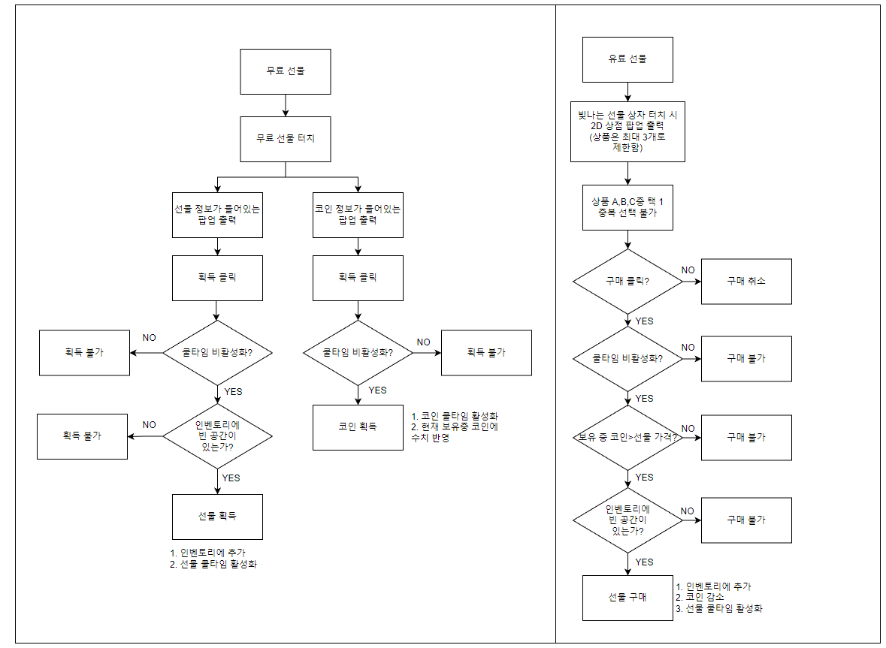
 | 쿨타임 활성화/비 활성화 상태
 | 쿨타임 활성화: 선물 획득 시, 선물에 입력된 쿨타임이 적용된다.
 | 쿨타임 비 활성화: 1. 해당 선물을 획득한 적이 없을 때 2. 선물에 입력된 쿨타임이 다 끝났을 때
선물의 획득 FLOW
 | 선물의 획득

유료 선물 터치
정보 팝업 등장
 | 선물의 획득 방식엔 무료 획득/유료 구매 2가지가 있고 두 종류 다 최종적으로 인벤토리에 보관한다.

▶1 | 무료 획득
 | 코인 소모 없이 무료로 획득할 수 있는 선물이다.
 | 무료 선물이 위치한 곳엔 코인도 함께 획득할 수 있다.
 | ㄴ이 때 획득 가능한 코인의 value는 150으로 고정한다.(public), 쿨타임은 3분으로 고정한다.(public)

 | 무료로 획득한 선물은 Like/Hate가 구분되어 있고 이에 따른 호감도 상승과 하락이 존재한다.
 | 특정 장소에 위치한 "선물 상자" 에셋을 터치하면 선물 에셋과 코인 에셋이 출력된다.

▶ | 유료 구매
 | 상점 팝업은 최소 1개에서 최대 3개의 선물이 출력된다.
 | 유료로 획득한 선물은 무조건 호감도 상승한다.
 | 상점에서 선물명, 호감도 상승 수치, 선물 가격, 선물에 대한 간단한 설명이 같이 표시가 된다.

▶ | 무료 획득과 유료 구매의 차이점

 | 비교 | 무료 선물 | 유료 선물
 | 쿨타임 | O | O
 | 코인 소모 | X | O
 | 코인 획득 | O | X
획득한 아이템이
이미 보유 중인 아이템일 경우
아이템 당 최대 보유 개수(9개)를 체크
 | 보관 방식 | 인벤토리 | 인벤토리
 | 삭제 여부 | O | O
 | 호감도 상승폭 | 보통 | 많음
 | 호감도 하락폭 | 보통 | X
 | 미니맵 표시 | O | O

 | 선물의 전달 및 폐기
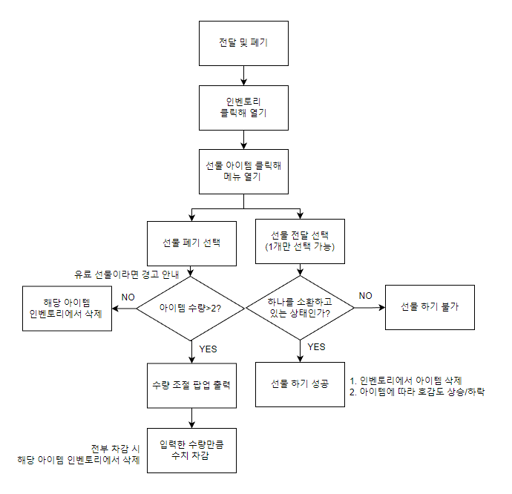
유료 선물일 경우 경고 안내
선물의 전달 및 폐기
FLOW
▶ | 정의
 | 선물의 전달 및 폐기는 전부 "인벤토리"에서 이루어진다.

▶ | 인벤토리
 | 선물의 선물을 획득/구매하면 캐릭터가 획득한 선물 아이템이 저장되는 곳
 | 인벤토리는 '산책'에서 언제든 열고 닫을 수 있음
 | 인벤토리를 열면 선물을 버리거나 선물할 수 있음

 | 인벤토리는 4X2로 총 8개의 저장 공간을 가짐
 | 인벤토리는 캐릭터 호출에 상관없이 열고 닫기 가능
 | 획득한 선물은 인벤토리에 종류 별(ID 별)로 저장되며 동일한 ID 선물이 2 개이상 인벤토리에 저장될 경우, 선물 개수 1++
 | 선물 개수는 아이템 이미지 오른쪽 하단에 숫자로 표시되며 한 아이템 당 최대 보유 가능 개수는 9개

 | 인벤토리에 표시되는건 2D 이미지 아이콘. 정확한 크기는 UI 기획서 참고
 | 인벤토리에 있는 아이콘을 1회 터치하면 선물 전달 / 선물 폐기 아이콘이 등장
 | 아이콘을 다시 터치하거나 인벤토리가 아닌 다른 화면을 터리하면 선물 전달/폐기 아이콘 사라짐
 | 선물 전달은 캐릭터 "호출" 상태일 때만 가능 (1.2. 캐릭터 sheet 참고)
 | 선물 폐기는 캐릭터 호출과 상관 없이 언제든 가능. 단, 유료로 구매한 선물일 경우 경고창으로 한번 더 안내

1.3.카메라
카메라


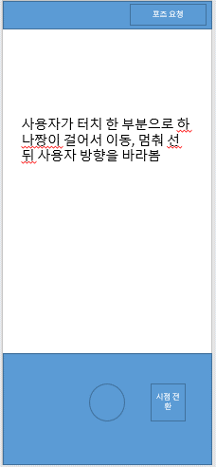
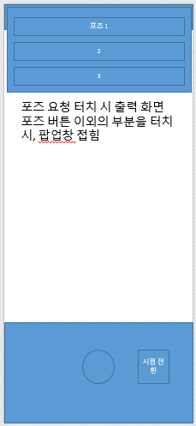

돌아가기
돌아가기
돌아가기

 | 전면 카메라 | 후면 카메라 | 포즈 요청 팝업

 | 기능

1 | 카메라 실행시 전면 카메라 화면 표시
2 | 전환 아이콘 터치 하면 후면 카메라로 전환
3 | 후면 카메라에서 포즈 요청 버튼 터치시 포즈 목록 팝업
4 | 포즈를 선택 할 경우 하나짱이 해당 포즈를 취하며 팝업 사라짐
5 | 포즈를 요청 하지 않을 경우, 팝업 이외의 부분을 터치시 팝업 사라짐
6 | 돌아가기 버튼 터치 시 카메라 종료

 | 카메라 모드

▶ | 전면 카메라
 | 전면 카메라를 킬 경우 하나짱의 가슴 위 부분이 화면 우측에 위치함
 | v 모션과 윙크 모션 두가지 중. 하나를 5초간 출력 후 다음 모션으로 넘어감

▶ | 후면 카메라
 | 하나짱이 유저가 터치하는 부분으로 이동하여, 이동이 끝나면 유저를 응시함
 | 기본 적으로 포즈 입력이 없을 경우 IDLE 모션을 출력함
 | 포즈 요청을 누르면 하나짱이 해당 모션을 6초간 출력함
 | 이후 IDLE 모션으로 복귀
 | 모션의 종류는 기획서 1.0 버전 상 3가지로 정의 하나, 이후 최대 5개까지도 고려 하고 있음

▶ | 변수
 | 포즈를 취하는 중 다른 모션을 요청 하면 요청된 모션으로 교체 출력

▶ | 저장
 | 유저가 촬영 버튼을 누를때 , 카메라 프레임 부분안의 장면을 캡쳐-저장 한다.
 | 유저의 디바이스 저장소에 접근해서 사진을 저장한다.

